验货尺寸表
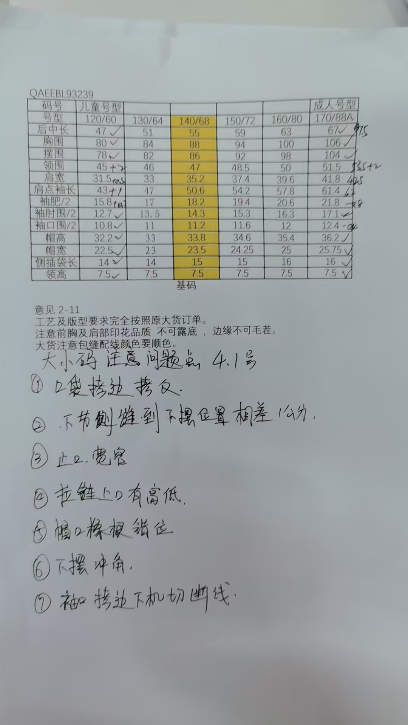
QC规格测量表
款号 | QAEEBL93239 |  |  | 品名 | 儿童软壳外套 |  | 生产工厂 | 济宁盛锦翔服装有限公司
部位名称 | 指示规格 FINAL SPEC |  |  |  |  |  | 样品规格 SAMPLE SPEC
 | 儿童号型 |  |  |  |  |  | 120/60 | 130/64 | 140/68 | 150/72 | 160/80 | 170/88
 | 120/60 | 130/64 | 140/68 | 150/72 | 160/80 | 170/88 | 活力红 | 岩石绿 | 数码蓝 | 活力红 | 岩石绿 | 数码蓝
后中长 | 47 | 51 | 55 | 59 | 63 | 67 | -/- | -/-0.5 | -/+0.5 | -/- | -/-0.5 | -/-0.5
胸围 | 80 | 84 | 88 | 94 | 100 | 106 | -/- | -/- | -/- | -0.5/-1 | -1/-1 | -1/-1
摆围 | 78 | 82 | 86 | 92 | 98 | 104 | -/- | -0.5/-1 | -0.5/+0.5 | -1/-1 | -0.5/-1.5 | -0.5/-1.5
领围 | 45 | 46 | 47 | 48.5 | 50 | 51.5 | +1/+1.5 | +1/+1 | +1/+0.5 | +1/+0.5 | +1/+1 | +1/+1
肩宽 | 31.5 | 33 | 35.2 | 37.4 | 39.6 | 41.8 | -/+0.5 | -/- | -/- | -/- | +2/+1.5 | +2/+1.5
肩点袖长 | 43 | 47 | 50.6 | 54.2 | 57.8 | 61.4 | +1/+1 | -/-0.3 | -/- | -/- | +0.5/+0.3 | +0.5/+0.3
袖肥/2 | 15.8 | 17 | 18.2 | 19.4 | 20.6 | 21.8 | +0.3/- | -/-0.2 | -/- | -/- | -/-0.4 | -/-0.4
袖肘围/2 | 12.7 | 13.5 | 14.3 | 15.3 | 16.3 | 17.1 | -/- | +1/+0.5 | -/- | -/- | -/-0.3 | -/-0.3
袖口围/2 | 10.8 | 11 | 11.2 | 11.6 | 12 | 12.4 | -/- | -/- | -0.5/+1 | -0.5/-0.7 | -/-0.3 | -/-0.3
帽高 | 32.2 | 33 | 33.8 | 34.6 | 35.4 | 36.2 | -/- | -/- | -0.5/- | -0.5/-0.7 | -/-0.2 | -/-0.2
帽宽 | 22.5 | 23 | 23.5 | 24.25 | 25 | 25.75 | -/- | -0.5/-0.5 | -/-0.5 | -/- | +0.5/+0.3 | +0.5/+0.3
侧插袋长 | 14 | 14 | 15 | 15 | 16 | 16 | -/- | -/-0.2 | -0.3/- | -/- | -/- | -/-
领高 | 7.5 | 7.5 | 7.5 | 7.5 | 7.5 | 7.5 | -/- | -/- | -0.5/-0.5 | -0.5/- | -/- | -/-

备注：
齐色齐码各2-3件，有问题的另加测量数量。
 |  |  |  |  |  |  | 验货时间： | 2025-05-27 | 跟单QC: | 王娇 | 工厂负责人： | 那兴宇

